整体结构
172.26.178.254
test_table_course_guide
test_table_result_guide
数据库

手动录入测试case

取得测试case
取得测试结果

保存测试结果

品质管理系统
git clone ssh://xiaojijun@igerrit:29418/Src/Group/navi/navici/naviqc
数据分析和结果显示
测试驱动

显示测试结果
http://192.168.8.202/redmine_ici/index?project_id=quality_guide
用户名：xiaojijun
密码：Mima11storm

发送算路proto
接收turnlist proto

模拟器

整个评价基准录入，打分等日方提供的资料在：
\\solar\pset\group\NaviDevelop\Group\Lib\Guide\Common\工作移交\肖际君\品质管理\doc

品质管理系统
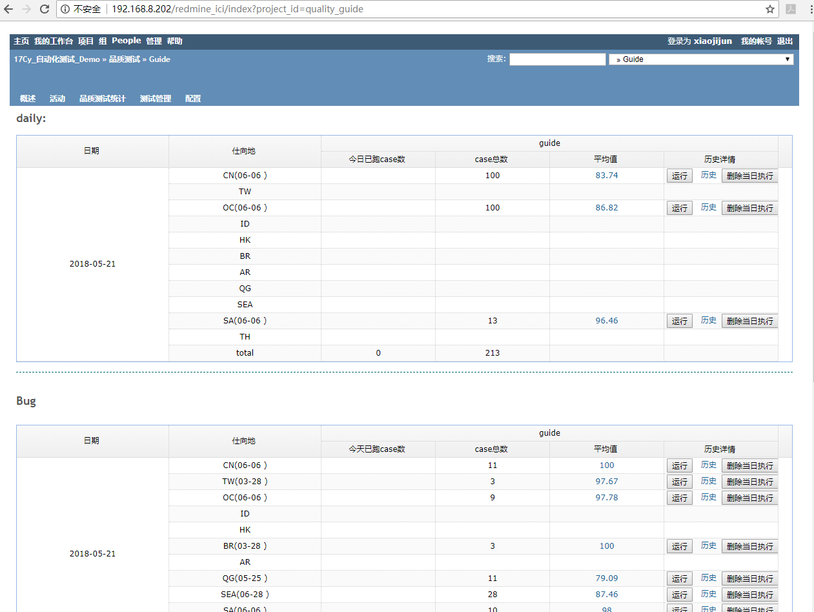
一. 测试驱动

 | 1、 启动相应国家模拟器
 |  | runx86 -avd x86L2 -sdcard ~/data/（数据）

 | 2、启动品质测试程序 （在~/pro/quality/naviQC/naviqc/inaviqc）
 |  | ./managy

 | 3、输入相应仕向地的网址,就可以启动相应仕向地的CI跑分，可选择的如下：
 |  | OC： http://127.0.0.1:5000/daily/?group=guide&country=OC&coursetype=%E5%9F%BA%E5%87%86&dataversion=OC_20150918
 |  | CN: 127.0.0.1:5000/daily/?group=guide&country=CN&coursetype=基准&dataversion=CN_20150922
 |  | SA: 127.0.0.1:5000/daily/?group=guide&country=SA&coursetype=基准&dataversion=SA_20151117

 | 第2步完成启动测试框架。
 | 第3步的网址主要完成数据库参数的输入，连接到指定的数据库，获取对应的test case.
 | 取得test case 后，驱动测试开始。
 | 诱导相关的测试入口在restapi/quality/guide/guidequality.py
 | start函数完成发送算路信息
 | checkGuideCallback 异步接收turnlist结果集。

二.数据分析和结果显示
 | 显示测试结果
 | http://192.168.8.202/redmine_ici/index?project_id=quality_guide
 | 用户名：xiaojijun
 | 密码：Mima11storm

